Mapa de Ubicación LP-54-2020
DIRECCIÓN DE PROGRAMAS Y PRESUPUESTOS
SOLICITUD PARA LA ELABORACIÓN DE FICHAS SIPRO
FECHA DE ENTREGA: ___________________________________________
RECIBIDO POR LA DIRECCIÓN DE PROGRAMAS Y PRESUPUESTOS:

FECHA: _______________________ HORA: ______________ PERSONA QUIEN RECIBE: ________________________________________

SISTEMA DE INFORMACIÓN DE PROYECTOS (SIPRO)
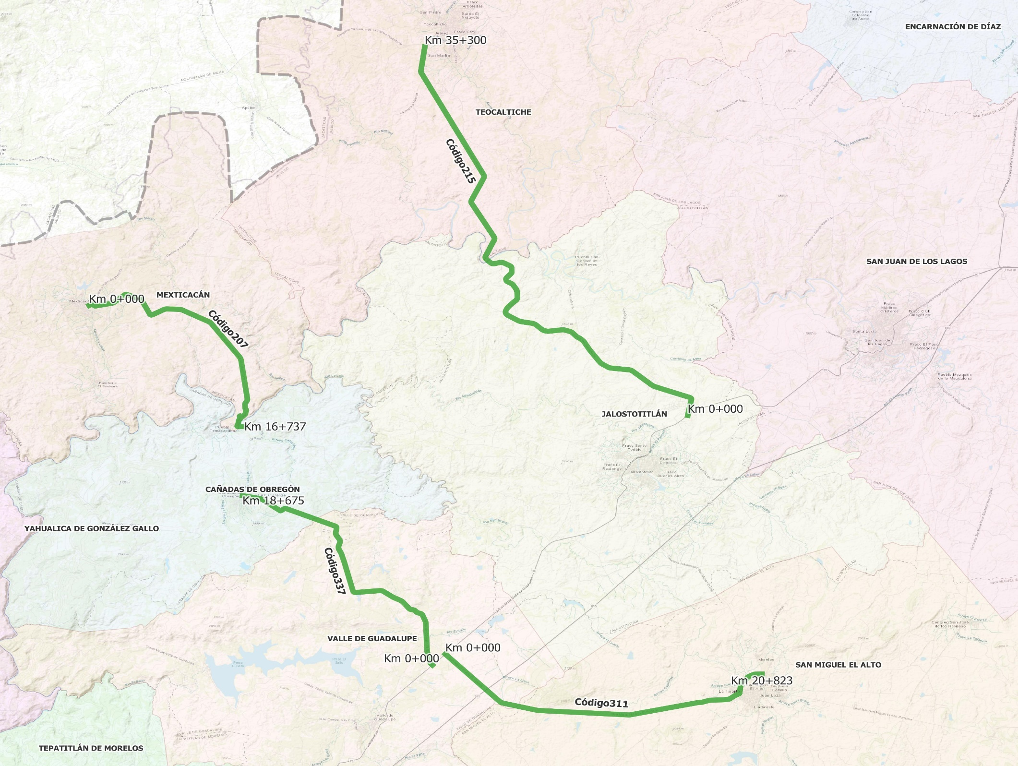

 | CÓDIGO 207 KM 0+000 - 16+737 |  |  | CÓDIGO 311 KM 0+000 - 21+700
 | COORDENADAS INICIO : | LATITUD: | 21.266232° | COORDENADAS INICIO : | LATITUD: | 21.053173°
 |  | LONGITUD: | -102.774191° |  | LONGITUD: | -102.576438°

 | COORDENADAS FIN : | LATITUD: | 21.192237° | COORDENADAS FIN : | LATITUD: | 21.041051°
 |  | LONGITUD: | -102.688131° |  | LONGITUD: | -102.400733°

 | CÓDIGO 215 KM 0+000 - 35+300 |  |  | CÓDIGO 337 KM 0+000 - 18+675
 | COORDENADAS INICIO : | LATITUD: | 21.199025° | COORDENADAS INICIO : | LATITUD: | 21.046624°
 |  | LONGITUD: | -102.441894° |  | LONGITUD: | -102.583701°

 | COORDENADAS FIN : | LATITUD: | 21.424230° | COORDENADAS FIN : | LATITUD: | 21.149986°
 |  | LONGITUD: | -102.587853° |  | LONGITUD: | -102.689034°

